Лист1
 |  | А1 8 (029) 359-49-15
 |  | e-mail: ideamarket@mail.ru
 |  | оптовый отдел Наталия
 |  | "28" января 2026 г.
 | Фото | Артикул | Код | Дизайн | Размер | Состав | Упаковка | Доступно | Заказ | Цена ОПТ без НДС, бел.руб. | Цена ОПТ с НДС 20%, бел.руб.
Плед "Элис", 140х200
 | 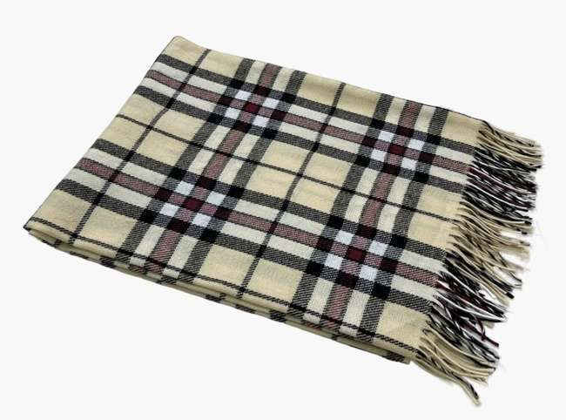 | "Элис" | 50284 | беж-красн-антр рап.6 | 140х200 | шерсть 15% хлопок 5% полиэстер 60% пан 20% | пакет п/э | >100 | 0 | 24.27 | 29.12 | 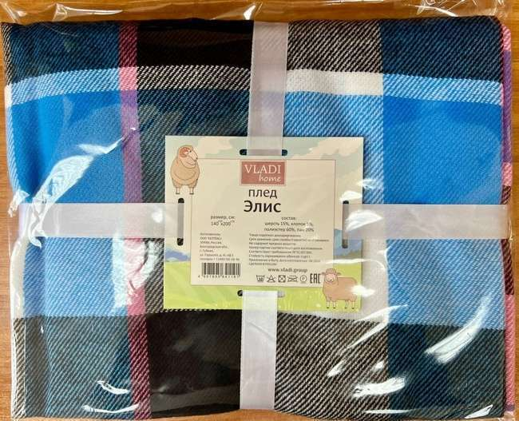
 | 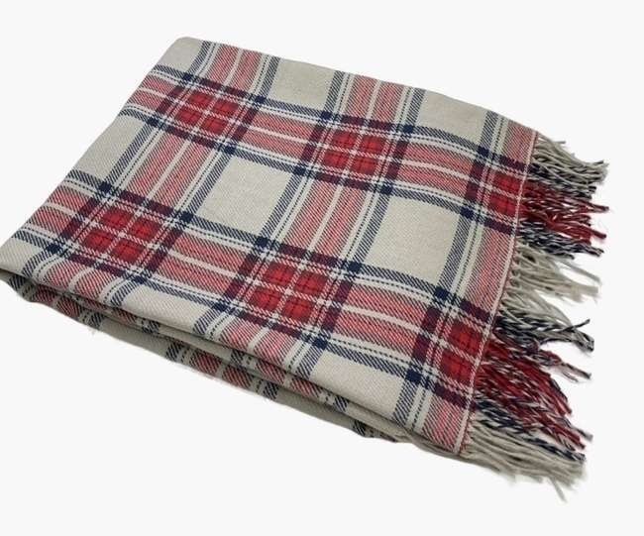 | "Элис" | 50285 | B15, беж/красн/син рап.1 | 140х200 | шерсть 15% хлопок 5% полиэстер 60% пан 20% | пакет п/э | >100 | 0 | 24.27 | 29.12
 |  | "Элис" | 50279 | бел-беж-кор рап.1 | 140х200 | шерсть 15% хлопок 5% полиэстер 60% пан 20% | пакет п/э | >100 | 0 | 24.27 | 29.12
 |  | "Элис" | 50278 | бел-беж-кор рап.8 | 140х200 | шерсть 15% хлопок 5% полиэстер 60% пан 20% | пакет п/э | 3 | 0 | 24.27 | 29.12
 |  | "Элис" | 50282 | син-бел-т.син рап.4 | 140х200 | шерсть 15% хлопок 5% полиэстер 60% пан 20% | пакет п/э | >100 | 0 | 24.27 | 29.12
 |  | "Элис" | 50276 | бел-беж-кор рап.4 | 140х200 | шерсть 15% хлопок 5% полиэстер 60% пан 20% | пакет п/э | >100 | 0 | 24.27 | 29.12
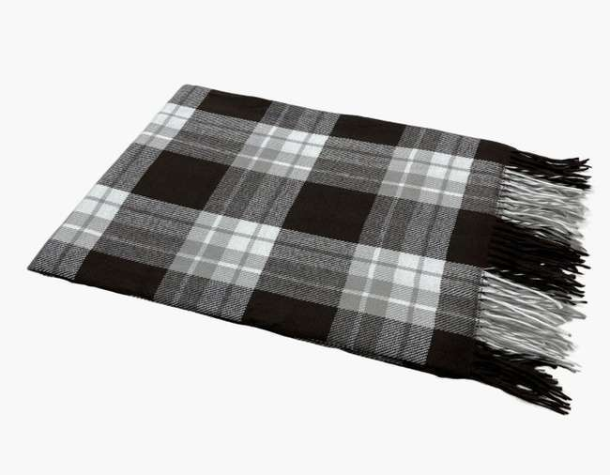 |  | "Элис" | 50286 | бел-сер-кор рап.4 | 140х200 | шерсть 15% хлопок 5% полиэстер 60% пан 20% | пакет п/э | >100 | 0 | 24.27 | 29.12
 |  | "Элис" | 50280 | бел-сер-красн рап.4 | 140х200 | шерсть 15% хлопок 5% полиэстер 60% пан 20% | пакет п/э | >100 | 0 | 24.27 | 29.12
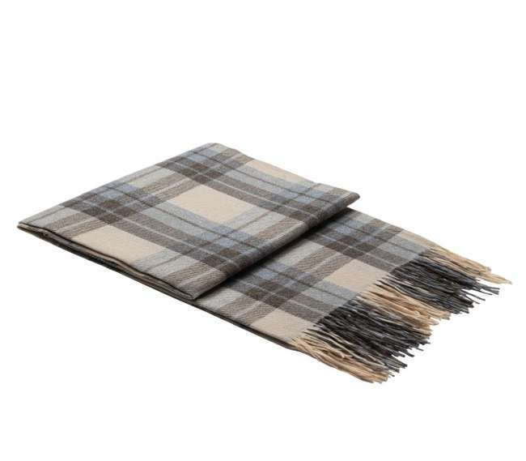 |  | "Элис" | 50275 | беж-сер-кор рап.4 | 140х200 | шерсть 15% хлопок 5% полиэстер 60% пан 20% | пакет п/э | >100 | 0 | 24.27 | 29.12
 |  | "Элис" | 50277 | бел-сер-св.кор рап.4 | 140х200 | шерсть 15% хлопок 5% полиэстер 60% пан 20% | пакет п/э | >100 | 0 | 24.27 | 29.12
 | 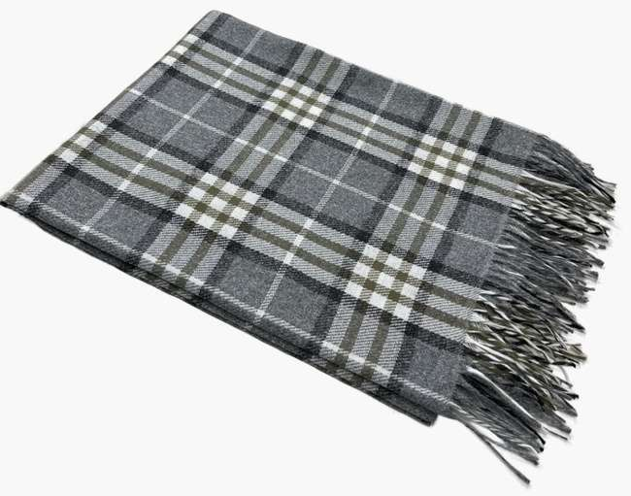 | "Элис" | 50283 | бел-сер-т.сер рап.4 | 140х200 | шерсть 15% хлопок 5% полиэстер 60% пан 20% | пакет п/э | >100 | 0 | 24.27 | 29.12
 | 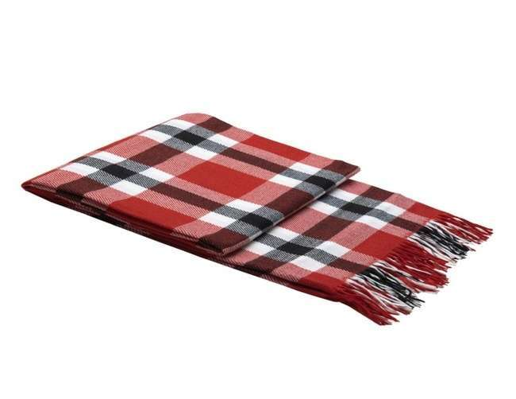 | "Элис" | 50281 | красн-бел-антр рап.4 | 140х200 | шерсть 15% хлопок 5% полиэстер 60% пан 20% | пакет п/э | >100 | 0 | 24.27 | 29.12
Пледы "Милан ", 150х200 |  |  |  |  |  |  |  |  |  |  |  | ДИЗАЙН Ёлочка
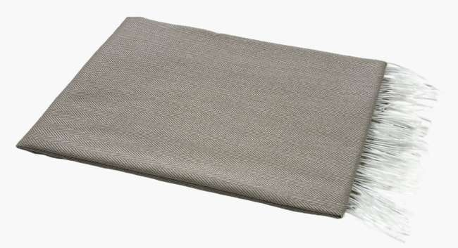 |  | "МИЛАН" | 50290 | бел-беж рап.2 | 140х200 | шерсть 15% хлопок 5% полиэстер 60% пан 20% | пакет п/э | >100 | 0 | 25.18 | 30.22 | 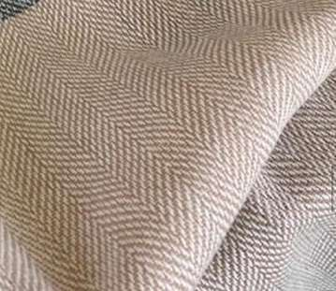
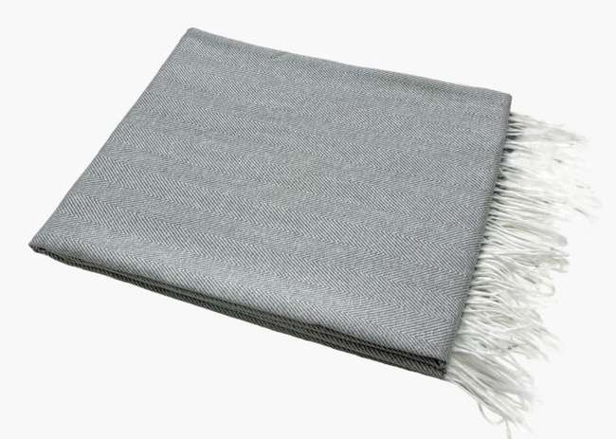 |  | "МИЛАН" | 50288 | бел-сер рап.1 | 140х200 | шерсть 15% хлопок 5% полиэстер 60% пан 20% | пакет п/э | >100 | 0 | 25.18 | 30.22 | 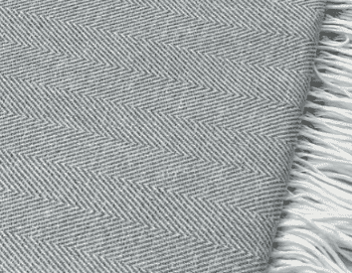
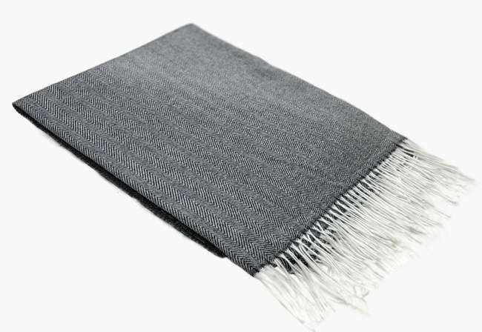 |  | "МИЛАН" | 50289 | бел-т.сер рап.1 | 140х200 | шерсть 15% хлопок 5% полиэстер 60% пан 20% | пакет п/э | 15 | 0 | 25.18 | 30.22 | 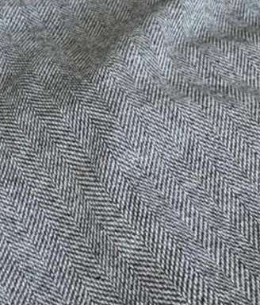
 |  | "МИЛАН" | 50299 |  | 140х200 | шерсть 15% хлопок 5% полиэстер 60% пан 20% | пакет п/э | >100 | 0 | 25.18 | 30.22
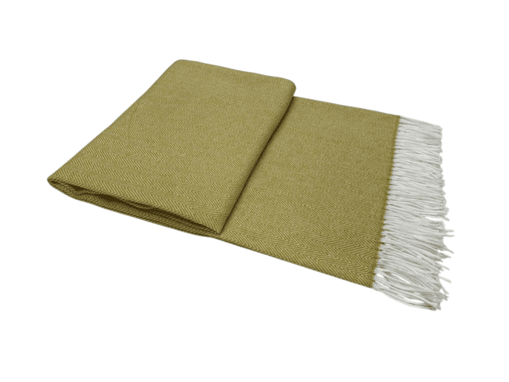 |  | "МИЛАН" | 50300 |  | 140х200 | шерсть 15% хлопок 5% полиэстер 60% пан 20% | пакет п/э | 27 | 0 | 25.18 | 30.22
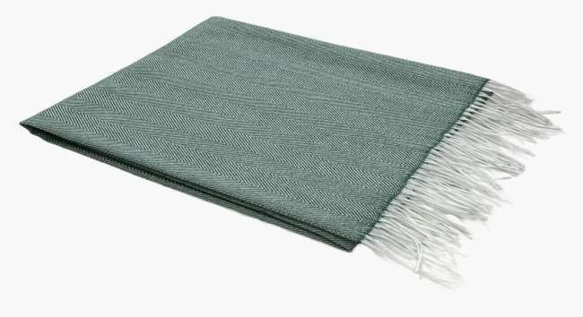 |  | "МИЛАН" | 50287 | бел-зел рап.1 | 140х200 | шерсть 15% хлопок 5% полиэстер 60% пан 20% | пакет п/э | >100 | 0 | 25.18 | 30.22 | 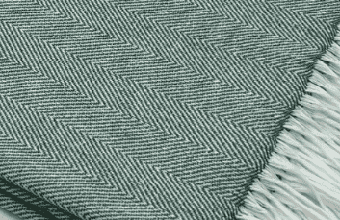
Плед "Пикник", 140х200
 | 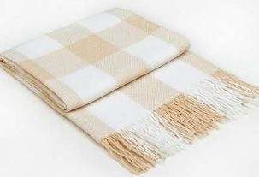 | "Пикник" | 50079 | бел-беж рап.8 | 140х200 | хлопок 20% п/э 40% пан 40% | пакет п/э | 30 | 0 | 37.09 | 44.51
 | 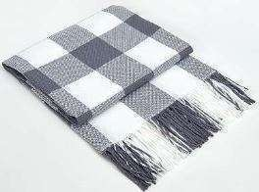 | "Пикник" | 50080 | бел-сер рап.8 | 140х200 | хлопок 20% п/э 40% пан 40% | пакет п/э | 70 | 0 | 37.09 | 44.51
 | 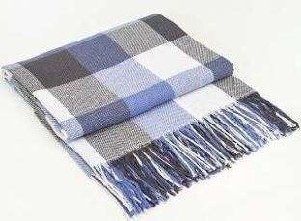 | "Пикник" | 50069 | бел-син-сер рап.8 | 140х200 | хлопок 20% п/э 40% пан 40% | пакет п/э | >100 | 0 | 37.09 | 44.51
Плед "Пикник", 170х210
 | 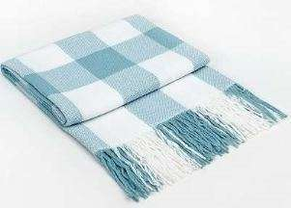 | "Пикник" | 50318 | бел-мята рап,8 | 170*210 | хлопок 20% п/э 40% пан 40% | пакет п/э | 50 | 0 | 42.58 | 51.10
 |  | "Пикник" | 50117 | бел-сер рап.8 | 170*210 | хлопок 20% п/э 40% пан 40% | пакет п/э | 25 | 0 | 42.58 | 51.10
Плед "Марокко", 140х200
 | 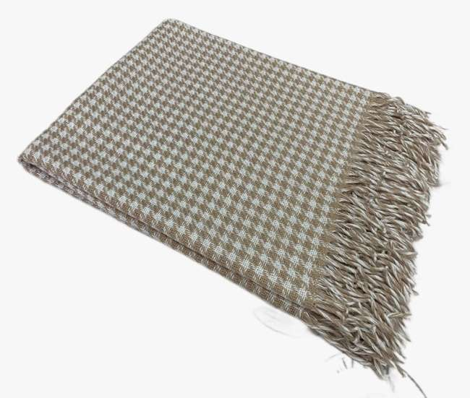 | МАРОККО | 50206 | Chanel, бел-беж | 140х200 | Хлопок-25%, п/э-50%, пан-25% | пакет п/э | >100 | 0 | 38 | 45.60
 | 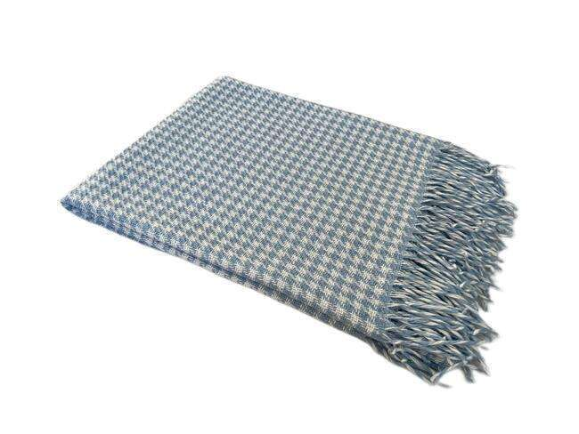 | МАРОККО | 50224 | Chanel, бел-голубой | 140х200 | Хлопок-25%, п/э-50%, пан-25% | пакет п/э | 37 | 0 | 38 | 45.60
 | 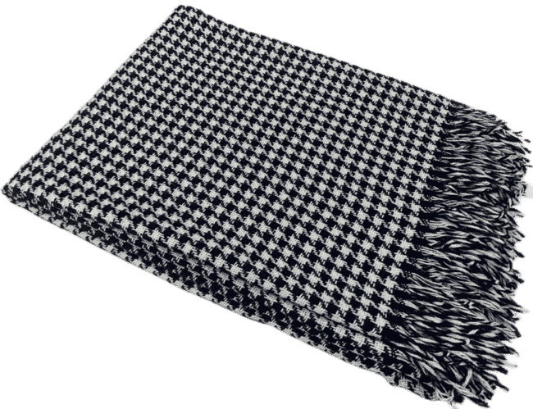 | МАРОККО | 50226 | Chanel, бел-тёмно синий | 140х200 | Хлопок-25%, п/э-50%, пан-25% | пакет п/э | >100 | 0 | 38 | 45.60
Плед "Валенсия", 140х200
 | 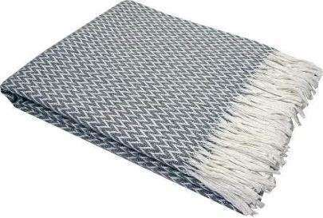 | «Валенсия» | 07812 | 01/ANTONIO, белый-дым | 140х200 | хлопок 50% п/э 30% пан 20% | пакет п/э | 9 | 0 | 45.33 | 54.40 | 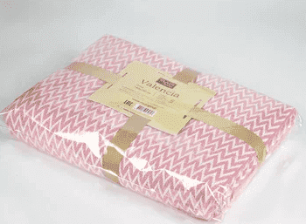
 | 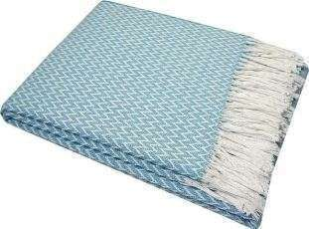 | «Валенсия» | 07072 | 01/ANTONIO, белый-мятный | 140х200 | хлопок 50% п/э 30% пан 20% | пакет п/э | >100 | 0 | 45.33 | 54.40
 | 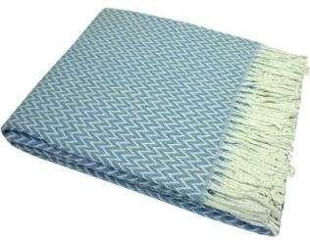 | «Валенсия» | 07823 | 01/ANTONIO, белый-яр. гол | 140х200 | хлопок 50% п/э 30% пан 20% | пакет п/э | 6 | 0 | 45.33 | 54.40
 | 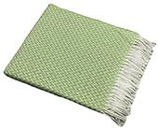 | «Валенсия» | 13502 | 01/ANTONIO, белый-ярко салат | 140х200 | хлопок 50% п/э 30% пан 20% | пакет п/э | 1 | 0 | 45.33 | 54.40
 | 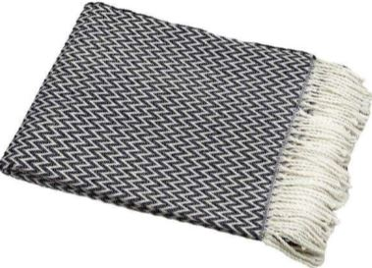 | «Валенсия» | 10561 | 01/ANTONIO, белый-т.син | 140х200 | хлопок 50% п/э 30% пан 20% | пакет п/э | 50 | 0 | 47.62 | 57.14
 | 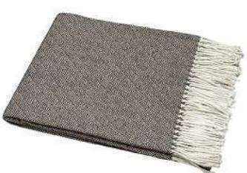 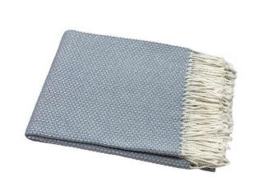 | «Валенсия» | 11131 | 13/BOUCLE, белый-ярк.гол | 140х200 | хлопок 50% п/э 30% пан 20% | пакет п/э | 24 | 0 | 45.33 | 54.40
 |  | «Валенсия» | 50195 | BOUCLE REPS , бел-пес | 140х200 | хлопок 50% п/э 30% пан 20% | пакет п/э | >100 | 0 | 45.33 | 54.40
 |  | «Валенсия» | 50200 | BOUCLE REPS , бел-дым | 140х200 | хлопок 50% п/э 30% пан 20% | пакет п/э | >100 | 0 | 45.33 | 54.40
 | 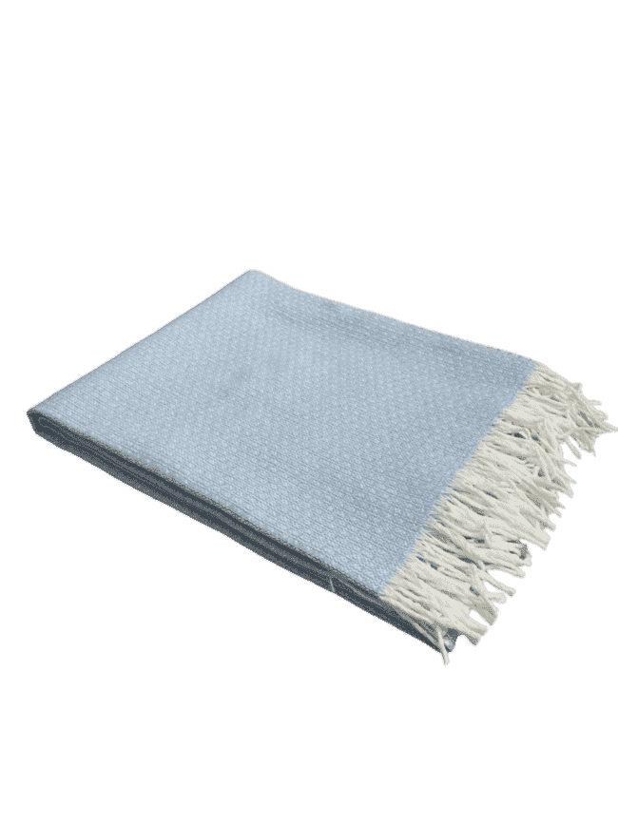 | «Валенсия» | 50198 | 13/BOUCLE REPS, бел-гол | 140х200 | хлопок 50% п/э 30% пан 20% | пакет п/э | 87 | 0 | 45.33 | 54.40
 | 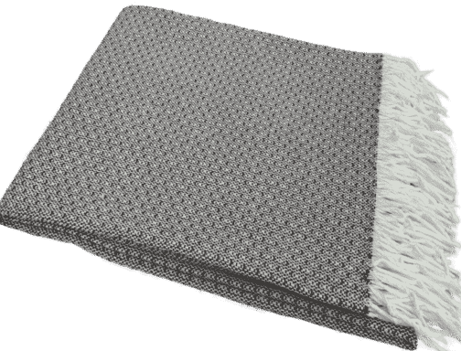 | «Валенсия» | 50209 | 13/BOUCLE REPS, бел-кор | 140х200 | хлопок 50% п/э 30% пан 20% | пакет п/э | >100 | 0 | 45.33 | 54.40
 | 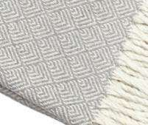 | «Валенсия» | 13053 | 155S/MARE, бел-дым | 140х200 | хлопок 50% п/э 30% пан 20% | пакет п/э | 10 | 0 | 45.33 | 54.40
 |  | «Валенсия» | 50219 | 155S/MARE, св. кор | 140х200 | хлопок 50% п/э 30% пан 20% | пакет п/э | >100 | 0 | 45.33 | 54.40
 | 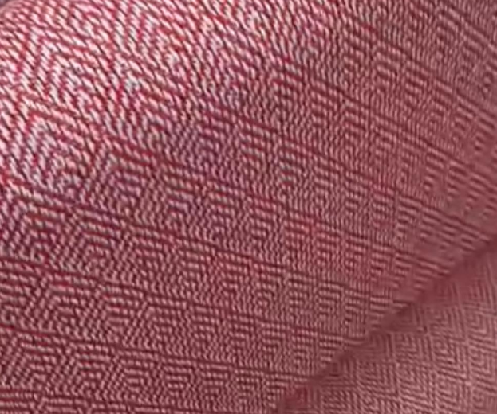 | «Валенсия» | 50332 | 155S/MARE, бел-красн. | 140х200 | хлопок 50% п/э 30% пан 20% | пакет п/э | 27 | 0 | 45.33 | 54.40
 | 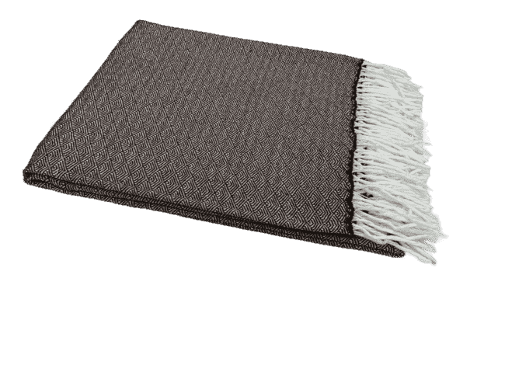 | «Валенсия» | 50210 | КЛЕОПАТРА, бел-кор | 140х200 | хлопок 50% п/э 30% пан 20% | пакет п/э | >100 | 0 | 45.33 | 54.40
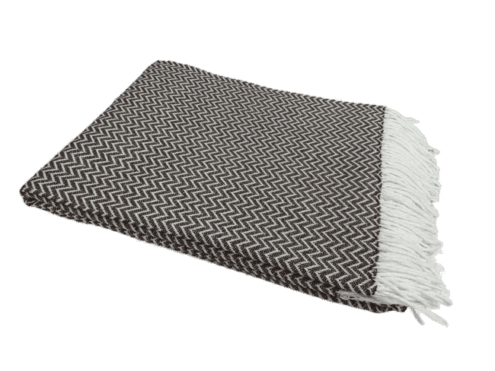 |  | «Валенсия» | 50217 | КОРДИЛЬЕРЫ, бел-кор | 140х200 | хлопок 50% п/э 30% пан 20% | пакет п/э | >100 | 0 | 45.33 | 54.40
 | 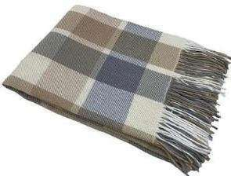 | «Валенсия» | 07919 | 08/LAURA, белый-дым-пес-пес | 140х200 | хлопок 50% п/э 30% пан 20% | пакет п/э | >100 | 0 | 45.33 | 54.40
 | Плед хлопковый Елочка, 140х200
 |  | Ёлочка | 50165 | бел-беж | 140х200 | Хлопок 95%, п/э 5% | пакет п/э | 10 | 0 | 46.7 | 56.04
 |  | Ёлочка | 50166 | бел-сер | 140х200 | Хлопок 95%, п/э 5% | пакет п/э | 20 | 0 | 46.7 | 56.04
 | 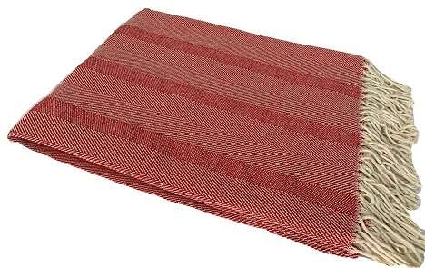 | Ёлочка | 50228 | бел-красн | 140х200 | Хлопок 95%, п/э 5% | пакет п/э | 1 | 0 | 46.7 | 56.04
ЛЮКС! Плед Хлопковый Жаккардовый, 140х200
 | 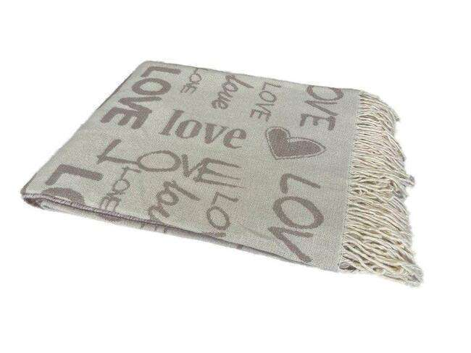 | LOVE | 50227 | бел-беж | 160х220 | 100% Хлопок | чемодан ПВХ | 40 | 0 | 74.86 | 89.83
 | 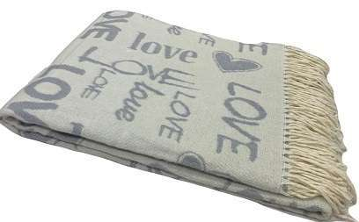 | LOVE | 50231 | бел-сер | 160х220 | 100% Хлопок | чемодан ПВХ | >100 | 0 | 74.86 | 89.83
 | 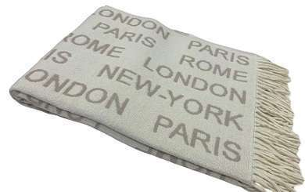 | CITY | 50245 | бел-беж | 160х220 | 100% Хлопок | чемодан ПВХ | >100 | 0 | 74.86 | 89.83
Плед-покрывало "Валенсия", 200х220
 | 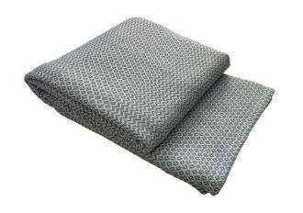 | Плед-покрывало "Валенсия" | 50147 | NEAPOL, белый-дым | 200х220 | хлопок 50% п/э 30% пан 20% | пакет п/э | 20 | 0 | 65.02 | 78.02
 |  |  |  | Пледы "Палермо ", 140х200
 | 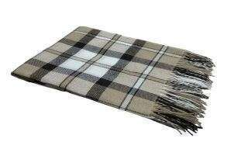 | "Палермо" | 10263 | 04/CROCUS, белый-пес-каст | 140х200 | шерсть 20% пан 40% п/э 40% | пакет п/э | 21 | 0 | 46.7 | 56.04
 | 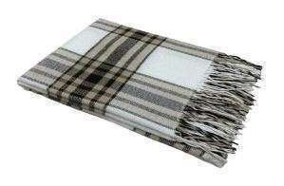 | "Палермо" | 50104 | 01/бел-пес-каст | 140х200 | шерсть 20% пан 40% п/э 40% | пакет п/э | 22 | 0 | 46.7 | 56.04
 | 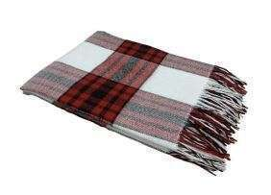 | "Палермо" | 50109 | 01, белый-красн-антр | 140х200 | шерсть 20% пан 40% п/э 40% | пакет п/э | 10 | 0 | 46.7 | 56.04
 | 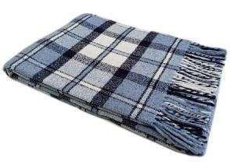 | "Палермо" | 07448 | 04/CROCUS, белый-сер.гол-т.син | 140х200 | шерсть 20% пан 40% п/э 40% | пакет п/э | 30 | 0 | 46.7 | 56.04
Плед "Метро", 140х200
 | 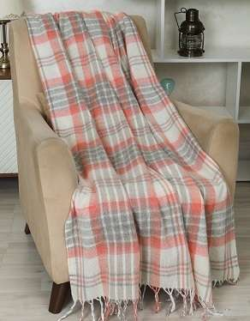 | "Метро" | 50247 | 4/CANNY, бел-сер-красн | 140х200 | Шерсть 50%, п/э 30%, пан 20% | Чемодан ПВХ | 7 | 0 | 52.43 | 62.92
 | 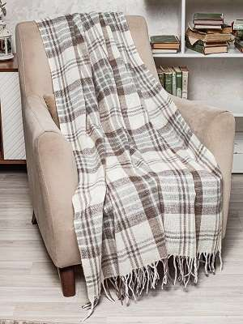 | "Метро" | 50175 | 4/CANNY, беж-сер-кор | 140х200 | Шерсть 50%, п/э 30%, пан 20% | Чемодан ПВХ | 9 | 0 | 52.43 | 62.92
Плед "Метро", 170х210
 | 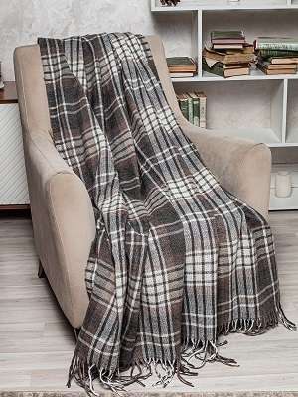 | "Метро" | 50256 | 4/CANNY, бел-т.сер-кор | 170х210 | Шерсть 50%, п/э 30%, пан 20% | Чемодан ПВХ | 37 | 0 | 76.69 | 92.03
 |  | "Метро" | 08987 | 3/BOON, бел-беж-кор | 170х210 | Шерсть 50%, п/э 30%, пан 20% | Чемодан ПВХ | >100 | 0 | 76.69 | 92.03
 |  | "Метро" | 50274 | 4/CANNY, бел-сер-красн | 170х210 | Шерсть 50%, п/э 30%, пан 20% | Чемодан ПВХ | >100 | 0 | 76.69 | 92.03
Плед "Эльф", 140х200
 |  | "Эльф" | 08858 | 01/LIAM, бел-беж-кор | 140х200 | Новозеландская шерсть - 70%, п/э -30% | Чемодан ПВХ | 50 | 0 | 74.86 | 89.83
 |  | "Эльф" | 50211 | 01/LIAM, св.желт-св.красн-св.зел | 140х200 | Новозеландская шерсть - 70%, п/э -30% | Чемодан ПВХ | >100 | 0 | 74.86 | 89.83
 |  | "Эльф" | 12044 | 02/NOAH,бел-тер-кор | 140х200 | Новозеландская шерсть - 70%, п/э -30% | Чемодан ПВХ | >100 | 0 | 74.86 | 89.83
 |  | "Эльф" | 50208 | 02/NOAN, бел-коралл-св.коричн. | 140х200 | Новозеландская шерсть - 70%, п/э -30% | Чемодан ПВХ | 35 | 0 | 74.86 | 89.83
 |  | "Эльф" | 10296 | 02/NOAN, бел-красн-антр | 140х200 | Новозеландская шерсть - 70%, п/э -30% | Чемодан ПВХ | >100 | 0 | 74.86 | 89.83
 |  | "Эльф" | 08876 | 02/NOAH, бел-беж-кор | 140х200 | Новозеландская шерсть - 70%, п/э -30% | Чемодан ПВХ | 20 | 0 | 74.86 | 89.83
 |  | "Эльф" | 50341 | бел-сер-красн рап.8 | 140х200 | Новозеландская шерсть - 70%, п/э -30% | Чемодан ПВХ | >100 | 0 | 74.86 | 89.83
 |  | "Эльф" | 50342 | бел-сер-желт рап.8 | 140х200 | Новозеландская шерсть - 70%, п/э -30% | Чемодан ПВХ | >100 | 0 | 74.86 | 89.83
 |  | "Эльф" | 08879 | 02/NOAH, бел-беж-тер | 140х200 | Новозеландская шерсть - 70%, п/э -30% | Чемодан ПВХ | 21 | 0 | 74.86 | 89.83
Плед "Эльф", 170х210
 |  | "Эльф" | 50221 | 01/LIAM, св.желт-св.красн-св.зел | 170х210 | Новозеландская шерсть - 70%, п/э -30% | Чемодан ПВХ | >100 | 0 | 93.41 | 112.09
 |  | "Эльф" | 08895 | 03/MASON, бел-беж-кор | 170х210 | Новозеландская шерсть - 70%, п/э -30% | Чемодан ПВХ | >100 | 0 | 93.41 | 112.09
 |  | "Эльф" | 50222 | 02/NOAN, бел-коралл-св.коричн. | 170х210 | Новозеландская шерсть - 70%, п/э -30% | Чемодан ПВХ | >100 | 0 | 93.41 | 112.09
 |  | "Эльф" | 50315 | 02/NOAN, бел-сер.голубой-кобальт | 170х210 | Новозеландская шерсть - 70%, п/э -30% | Чемодан ПВХ | >100 | 0 | 93.41 | 112.09
 |  | "Эльф" | 08859 | 01/LIAM, бел-беж-кор | 170х210 | Новозеландская шерсть - 70%, п/э -30% | Чемодан ПВХ | 50 | 0 | 93.41 | 112.09
Плед однотонный "Лаура", 140х200
 |  | ЛАУРА | 10533 | 07S/"LAURA"/300, бел-св.сер | 140*200 | 100% новозеландская шерсть | чемодан ПВХ | 25 | 0 | 116.3 | 139.56
Плед "Осло", 140х200
 |  | ОСЛО | 50303 | 12S/BATTLE, бел-св.сер | 140*200 | новозеландская шерсть 100% | чемодан ПВХ | >100 | 0 | 93.41 | 112.09
 |  | ОСЛО | 50310 | 12S/BATTLE, бел-св.беж | 140*200 | новозеландская шерсть 100% | чемодан ПВХ | >100 | 0 | 93.41 | 112.09
 | ПРЕМИУМ Плед "Фамилия" КАШЕМИР
 |  | ФАМИЛИЯ | 08507 | 07/ALICE, бел-бл.кор | 140х200 | Супер тонкая шерсть-90%, Кашемир-10% | подарочная коробка | >100 | 0 | 280.22 | 336.26
 |  | ФАМИЛИЯ | 08508 | 07/ALICE, бел-т.сер. | 140х200 | Супер тонкая шерсть-90%, Кашемир-10% | подарочная коробка | 15 | 0 | 280.22 | 336.26
 | БЕЛЫЙ | ФАМИЛИЯ | 09560 | 07/ALICE, бел-бел. | 140х200 | Супер тонкая шерсть-90%, Кашемир-10% | подарочная коробка | 7 | 0 | 280.22 | 336.26
 |  |  |  | Плед "МАРСЕЛЬ" 140х200
 |  | "Марсель" | 09851 | Lille, бел-бл.кор | 140х200 | Шерсть Мериноса 80%, Нейлон 20% | чемодан ПВХ | 25 | 0 | 116.3 | 139.56

